ejercicio 1
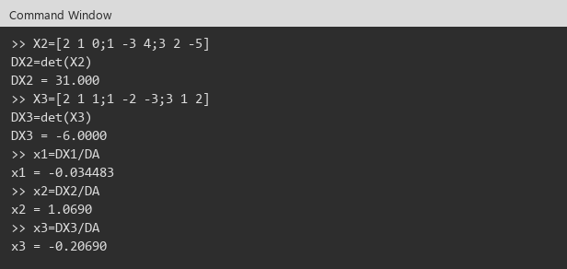
A |  |  |  | b
 | 2.0000000 | 1.0000000 | 0.0000000 | 1.0000000
 | 1.0000000 | -2.0000000 | 4.0000000 | -3.0000000
 | 3.0000000 | 1.0000000 | -5.0000000 | 2.0000000
A^(-1)
 | 0.2068966 | 0.1724138 | 0.1379310
 | 0.5862069 | -0.3448276 | -0.2758621
 | 0.2413793 | 0.0344828 | -0.1724138

x = A^(-1)*b
x1 | -0.0344828
x2 | 1.0689655
x3 | -0.2068966

Cramer
DA | 29.0000000

X1 |  |  |  | X2
 | 1.0000000 | 1.0000000 | 0.0000000 | 2.0000000 | 1.0000000 | 0.0000000
 | -3.0000000 | -2.0000000 | 4.0000000 | 1.0000000 | -3.0000000 | 4.0000000
 | 2.0000000 | 1.0000000 | -5.0000000 | 3.0000000 | 2.0000000 | -5.0000000
DX1 | -1.0000000 |  |  | DX2 | 31.0000000

X3
 | 2.0000000 | 1.0000000 | 1.0000000
 | 1.0000000 | -2.0000000 | -3.0000000
 | 3.0000000 | 1.0000000 | 2.0000000
DX3 | -6.0000000

x1 | -0.0344828
x2 | 1.0689655
x3 | -0.2068966

Conclusión: | x1 = -0.0344828 , x2 = 1.0689655 , x3 = -0.2068966

Evidencias Octave (Ventana de comandos)
A y b
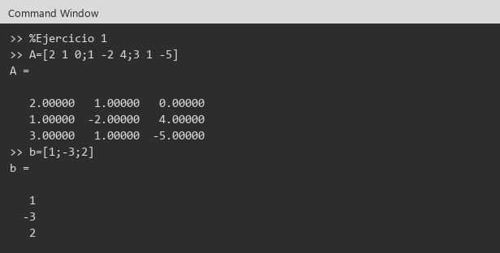

inv(A) y X=inv(A)*b
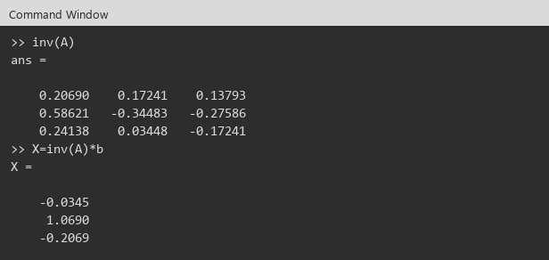

Cramer DA y DX1
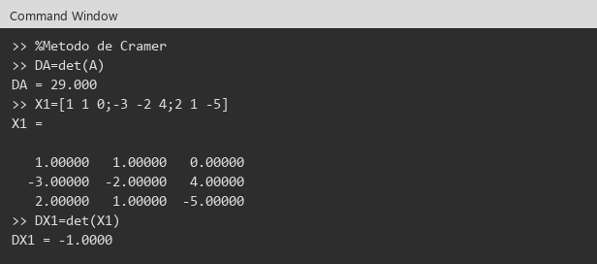

DX2, DX3 y xi

ejercicio 2
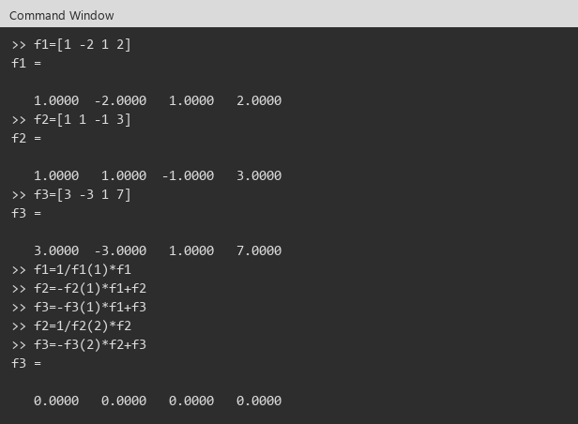
Ejercicio 2:

Sistema 1
A |  |  |  |  | b
 | 3.0000000 | 2.0000000 | 100.0000000 |  | 105.0000000
 | -1.0000000 | 3.0000000 | 100.0000000 |  | 102.0000000
 | 1.0000000 | 2.0000000 | -1.0000000 |  | 2.0000000

Gauss
 | 3 | 2 | 100 | 105
 | -1 | 3 | 100 | 102
 | 1 | 2 | -1 | 2

f1=1/f1(1)*f1 | 1.0000000 | 0.6666667 | 33.3333333 | 35.0000000
f2=-f2(1)*f1+f2 | 0.0000000 | 3.6666667 | 133.3333333 | 137.0000000
f3=-f3(1)*f1+f3 | 0.0000000 | 1.3333333 | -34.3333333 | -33.0000000
f2=1/f2(2)*f2 | 0.0000000 | 1.0000000 | 36.3636364 | 37.3636364
f3=-f3(2)*f2+f3 | 0.0000000 | 0.0000000 | -82.8181818 | -82.8181818

x3 | 1.0000000 |  | Gauss-Jordan
x2 | 1.0000000 |  | x1 | 1.0000000
x1 | 1.0000000 |  | x2 | 1.0000000
 |  |  | x3 | 1.0000000

Conclusión sistema 1: | x1 = 1.0000000 , x2 = 1.0000000 , x3 = 1.0000000

Sistema 2
A |  |  |  |  | b
 | 1.0000000 | -2.0000000 | 1.0000000 |  | 2.0000000
 | 1.0000000 | 1.0000000 | -1.0000000 |  | 3.0000000
 | 3.0000000 | -3.0000000 | 1.0000000 |  | 7.0000000

Gauss
 | 1 | -2 | 1 | 2
 | 1 | 1 | -1 | 3
 | 3 | -3 | 1 | 7

f1=1/f1(1)*f1 | 1.0000000 | -2.0000000 | 1.0000000 | 2.0000000
f2=-f2(1)*f1+f2 | 0.0000000 | 3.0000000 | -2.0000000 | 1.0000000
f3=-f3(1)*f1+f3 | 0.0000000 | 3.0000000 | -2.0000000 | 1.0000000
f2=1/f2(2)*f2 | 0.0000000 | 1.0000000 | -0.6666667 | 0.3333333
f3=-f3(2)*f2+f3 | 0.0000000 | 0.0000000 | 0.0000000 | 0.0000000

Conclusión sistema 2: | Fila nula: sistema compatible indeterminado (infinitas soluciones).

Evidencias Octave (Ventana de comandos)
Sistema 1: f1, f2, f3
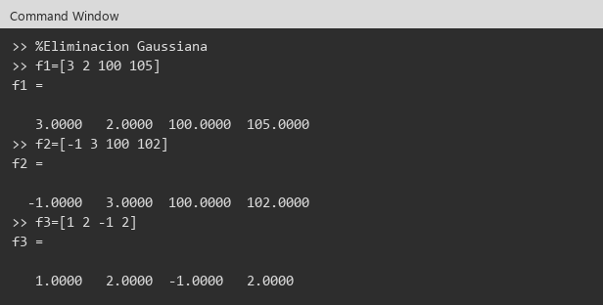

Sistema 1: eliminación
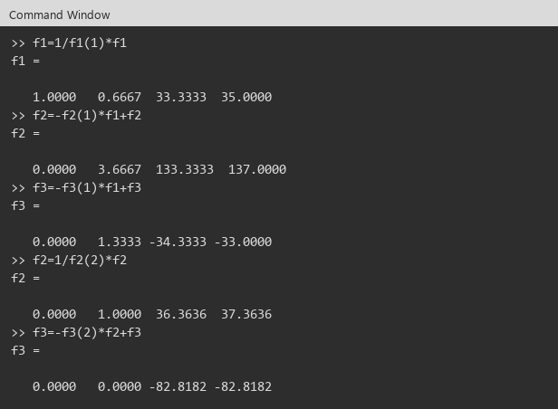

Sistema 1: xi

Sistema 1: Gauss-Jordan
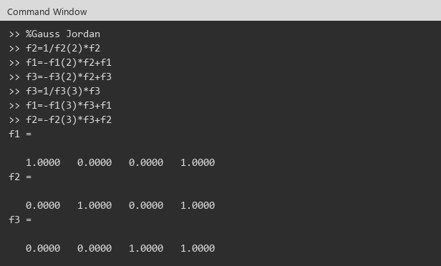

Sistema 2: Gauss (fila nula)

ejercicio 3
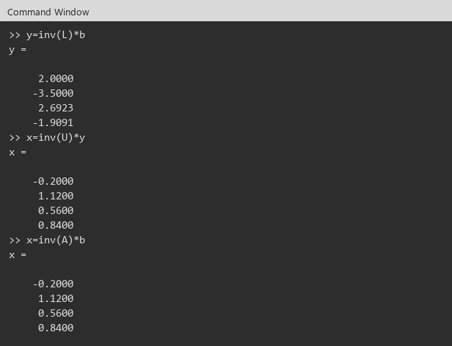
Ejercicio 3:

A |  |  |  |  | b
 | 4.0000000 | 1.0000000 | 0.0000000 | 2.0000000 | 2.0000000
 | 1.0000000 | -3.0000000 | 1.0000000 | 0.0000000 | -3.0000000
 | 1.0000000 | 1.0000000 | 4.0000000 | 1.0000000 | 4.0000000
 | 0.0000000 | 1.0000000 | 1.0000000 | -2.0000000 | 0.0000000

L |  |  |  |  | U
 | 1.0000000 | 0.0000000 | 0.0000000 | 0.0000000 | 4.0000000 | 1.0000000 | 0.0000000 | 2.0000000
 | 0.2500000 | 1.0000000 | 0.0000000 | 0.0000000 | 0.0000000 | -3.2500000 | 1.0000000 | -0.5000000
 | 0.2500000 | -0.2307692 | 1.0000000 | 0.0000000 | 0.0000000 | 0.0000000 | 4.2307692 | 0.3846154
 | 0.0000000 | -0.3076923 | 0.3090909 | 1.0000000 | 0.0000000 | 0.0000000 | 0.0000000 | -2.2727273

y = inv(L)*b
y1 | 2.0000000
y2 | -3.5000000
y3 | 2.6923077
y4 | -1.9090909

x = inv(U)*y |  |  | x = inv(A)*b
x1 | -0.2000000 |  | x1 | -0.2000000
x2 | 1.1200000 |  | x2 | 1.1200000
x3 | 0.5600000 |  | x3 | 0.5600000
x4 | 0.8400000 |  | x4 | 0.8400000

Conclusión: | x1 = -0.2000000 , x2 = 1.1200000 , x3 = 0.5600000 , x4 = 0.8400000

Evidencias Octave (Ventana de comandos)
A y b
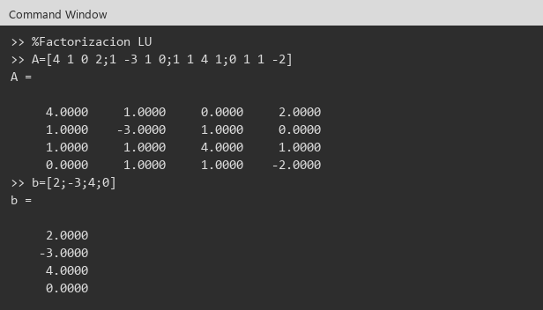

[L,U]=lu(A)
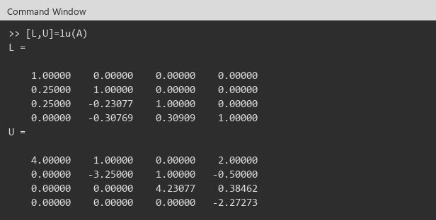

y=inv(L)*b , x=inv(U)*y , x=inv(A)*b

ejercicio 4

Ejercicio 4:

A |  |  |  |  | b
 | 4.0000000 | 1.0000000 | 0.0000000 | 2.0000000 | 7.0000000
 | 1.0000000 | 3.0000000 | -1.0000000 | 0.0000000 | 3.0000000
 | 0.0000000 | -1.0000000 | 3.0000000 | 2.0000000 | 4.0000000
 | 2.0000000 | 0.0000000 | 2.0000000 | 4.0000000 | 8.0000000

U = chol(A)
 | 2.0000000 | 0.5000000 | 0.0000000 | 1.0000000
 | 0.0000000 | 1.6583124 | -0.6030227 | -0.3015113
 | 0.0000000 | 0.0000000 | 1.6236883 | 1.1197850
 | 0.0000000 | 0.0000000 | 0.0000000 | 1.2865350

L = U'
 | 2.0000000 | 0.0000000 | 0.0000000 | 0.0000000
 | 0.5000000 | 1.6583124 | 0.0000000 | 0.0000000
 | 0.0000000 | -0.6030227 | 1.6236883 | 0.0000000
 | 1.0000000 | -0.3015113 | 1.1197850 | 1.2865350

y = inv(L)*b |  |  | x = inv(U)*y |  |  | x = inv(A)*b
y1 | 3.5000000 |  | x1 | 1.0000000 |  | x1 | 1.0000000
y2 | 0.7537784 |  | x2 | 1.0000000 |  | x2 | 1.0000000
y3 | 2.7434733 |  | x3 | 1.0000000 |  | x3 | 1.0000000
y4 | 1.2865350 |  | x4 | 1.0000000 |  | x4 | 1.0000000

Conclusión: | x1 = 1.0000000 , x2 = 1.0000000 , x3 = 1.0000000 , x4 = 1.0000000

Evidencias Octave (Ventana de comandos)
A y b


U=chol(A) y U'*U
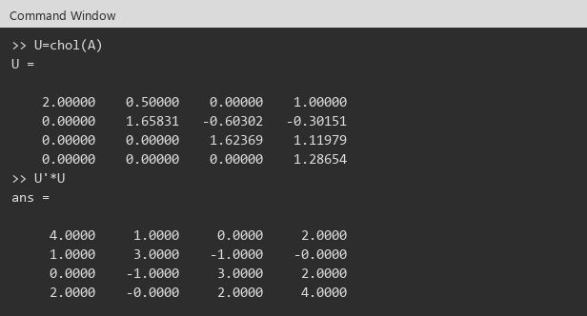

L=U' y y=inv(L)*b
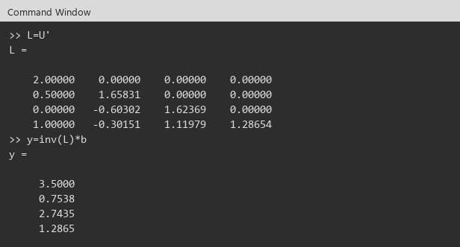

x=inv(U)*y y x=inv(A)*b

